チュートリアル
目次 |  | 更新履歴

流れ |  |  | 詳細
 |  |  |  |  | 参考画像1
① | 特大モニターに動画を再生 |  | ①② | モニターに別途作成したチュートリアル動画を再生。（リアルタイムは無し）
 |  |  |  | 動画１：手足を動かす。両手足が動いたこと、プレイヤーの位置が横移動できたことを
② | 任意のアクションをした後、次の動画を再生 |  |  | 確認でき次第、モニターに○を表示。
 |  |  |  | ※○の表示と同時にSEを再生。（SE_Correct.wav）
③ | 全て再生後、壁移動開始。 |  |  | 動画2：壁を潜り抜ける。チュートリアル用の壁が流れてくる。
 |  |  |  | 壁を潜り抜け次第、モニターに○を表示
 |  |  |  | ※○の表示と同時にSEを再生。（SE_Correct.wav）

 |  |  | ③ | チュートリアル完了後、暗転。
 |  |  |  | ※壁が流れるレーンはピンスポでライトアップ。
 |  |  |  | ※参考画像２を参照 |  | 特大モニター
 |  |  |  | カウントダウンを特大モニターに表示（カウントは3，2，1，0） |  | チュートリアル動画を表示させる

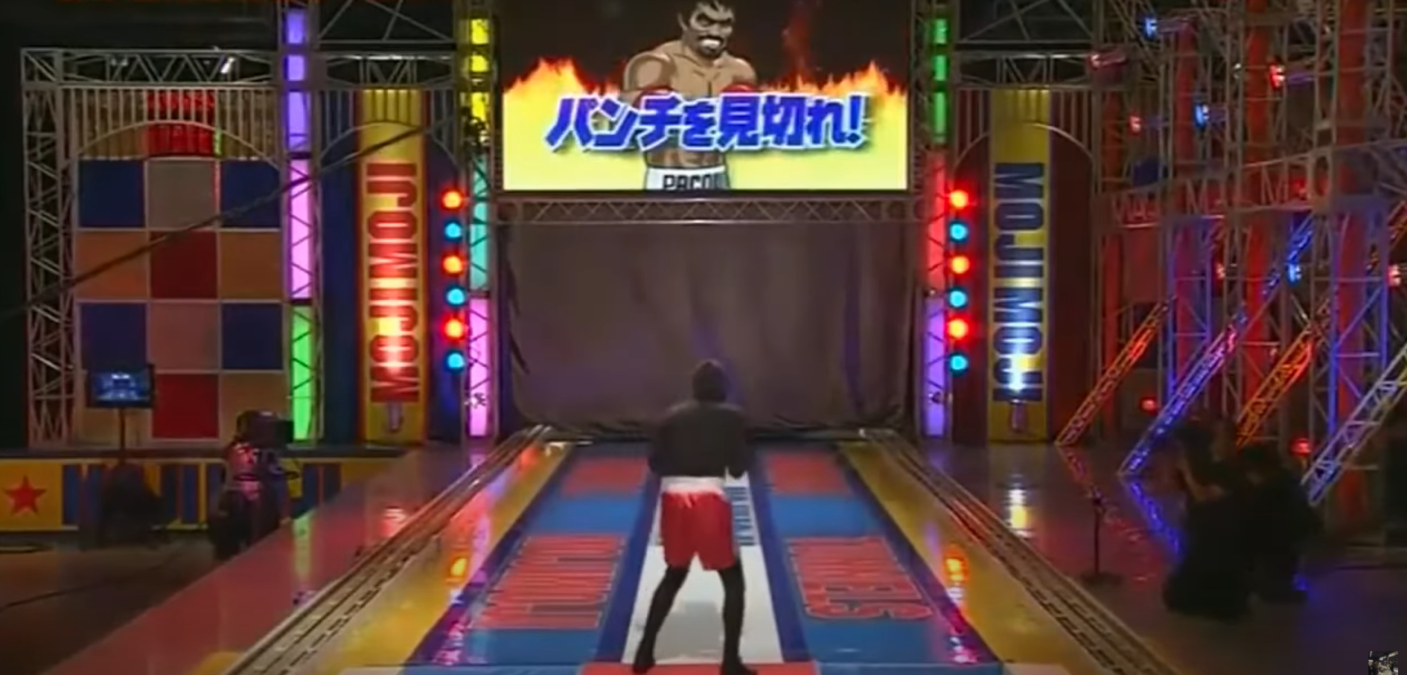
 |  |  |  |  | 参考画像２

失敗
目次 |  | 更新履歴

流れ |  |  | 詳細
 |  |  |  |  | 参考画像１
① | プレイヤーが後ろに転倒した際、特大モニターに×を表示 |  | ① | プレイヤーが落ちた時点で、特大モニターに×を表示
 |  |  |  | ※表示と同時にSEを再生。（SE_Miss.wav）
② | プレイヤーの転倒先は小麦粉 |  |  | 落ちた判定は、プレイヤーが生存エリアから外れた時に
 |  |  |  | 落ちた判定にする（参考画像１を参照）
③ | 転倒後、小麦粉を目の前に舞わせる。
 |  |  | ② | 設置されている小麦粉はテクスチャで再現。
④ | 視界を白くする。
 |  |  | ③ | プレイヤーが小麦粉に触れると同時に小麦粉が目の前に
⑤ | エンディング |  |  | 来るように舞わせる。
 |  |  |  | ※小麦粉は細かいものと荒いもの2種類を同時に生成する。
 |  |  |  | ※細かい小麦粉：ほぼ白い煙
 |  |  |  | 荒い小麦粉 ：極小の白い粒 |  | 生存エリア | 小麦粉
 |  |  |  | 参考動画

 |  |  |  |  | 参考画像２
 |  |  | ④ | 視界はうっすら見えるくらいの白さにする。
 |  |  |  | ※参考画像２を参照

 |  |  | ⑤ | エンディング中、頭を振ることで白の不透明度を
 |  |  |  | 徐々に0に近づく。
 |  |  |  | ※頭を振った際も目の前に小麦粉が舞うようにする。
 |  |  |  | 小麦粉は③同様に2種類を使う。

